男上衣
No. | 驳头类型 | 驳宽 | 纽扣数 | 纽扣数N | 里布结构 | 版型号 | 图片
65 | 戗驳头 | 7.0 | 二扣 | 二扣 | 半里 | 1KN099 | 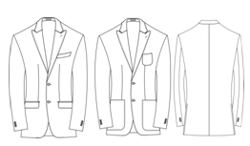
68 | 平驳头 | 7.0 | 二扣 | 二扣 | 无里 | 1KN103 | 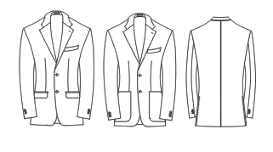
69 | 平驳头 | 11.0 | 二扣 | 二扣 | 全里 | 1KN105
70 | 平驳头 | 11.0 | 二扣 | 二扣 | 半里 | 1KN106

男马甲
序号 | 纽扣数 | 纽扣数N | 领子要求 | 驳宽 | 口袋数 | 版号 | 工艺图
1 | 单排五粒扣 | 单排五粒扣 | 无领 | 无 | 两口袋 | 5KN011 | 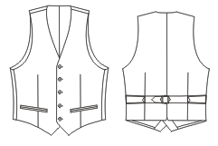
2 | 双排六粒扣 | 双排六扣 | 无领 | 无 | 两口袋 | 5KN012 | 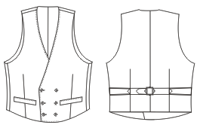
3 | 双排六粒扣 | 双排六扣 | 有领 | 7.5 | 两口袋 | 5KN013 | 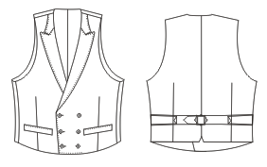
4 | 单排六粒扣 | 单排六粒扣 | 有领 | 4.8 | 两口袋 | 5KN033 | 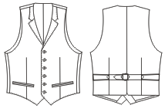
5 | 双排六粒扣 | 双排六扣 | 有领 | 5.5 | 两口袋 | 5KN034 | 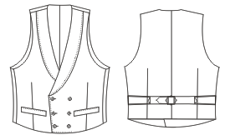
6 | 双排6扣3 | 双排六扣三 | 有领 | 7.0 | 两口袋 | 5KN037 | 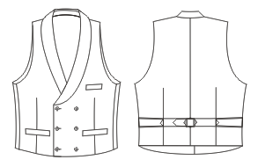
7 | 单排四粒扣 | 单排四粒扣 | 无领 | 无 | 两口袋 | 5KN054 | 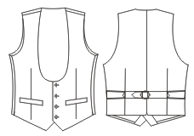
8 | 双排六粒扣 | 双排六扣 | 有领 | 7.5 | 两口袋 | 5KN074 | 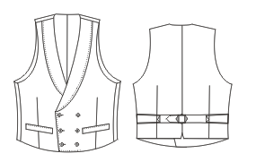
9 | 单排五粒扣 | 单排五粒扣 | 有领 | 8.5 | 两口袋 一手巾袋 | 5KN094 | 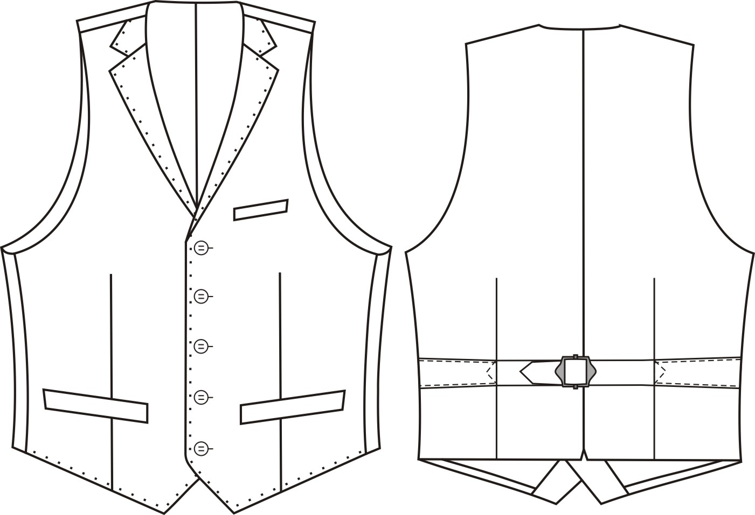
10 | 单排四粒扣 | 单排四粒扣 | 有领 | 7.0 | 两口袋 一手巾袋 | 5KN102 | 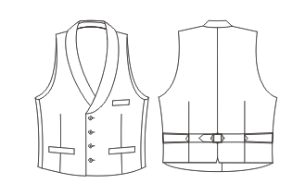
11 | 单排五粒扣 | 单排五粒扣 | 有领 | 6.3 | 两口袋 | 5KN110 | 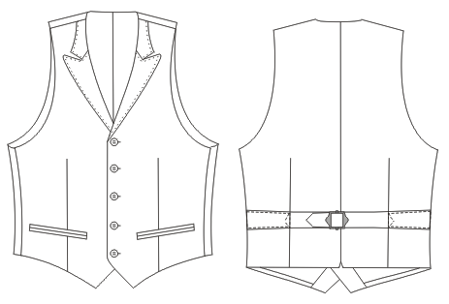

男大衣
序号 | 纽扣数 | 纽扣数N | 领子 | 驳宽 | 里布结构 | 版号 | 工艺图
1 | 双排六扣二 | 双排六扣二 | 戗驳领 | 10.8 | 全里 | 4KN041 | 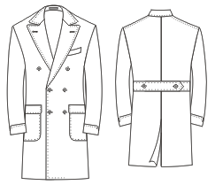
2 | 2.5 | 二扣半 | 平驳领 | 10.0 | 全里 | 4KN042 | 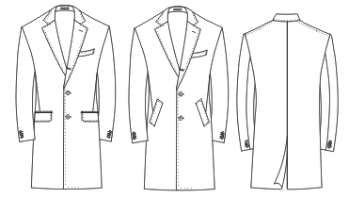
3 | 2.5 | 二扣半 | 戗驳头 | 11.0 | 全里 | 4KN043 | 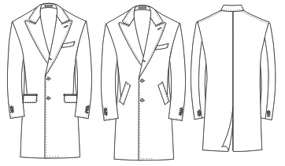
4 | 双排六扣二 | 双排六扣二 | 戗驳头 | 12.5 | 全里 | 4KN044 | 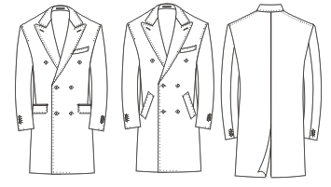
5 | 八扣四 | 八扣四 | 翻领 |  | 全里 | 4KN045 | 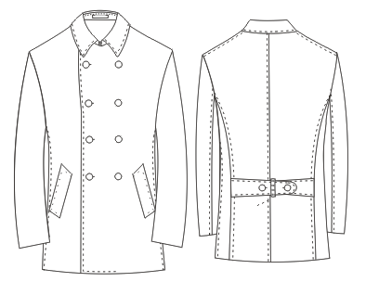
6 | 双排六扣二 | 双排六扣二 | 戗驳头 | 10.8 | 无里 | 4KN046 | 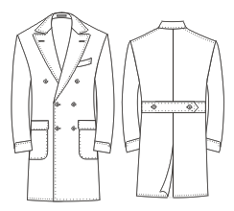
7 | 二扣半 | 二扣半 | 戗驳头 | 10.5 | 全里 | 4KN047 | 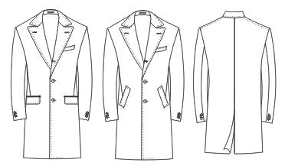
8 | 三扣 | 三扣 | 平驳头 | 9.5 | 全里 | 4KN048 | 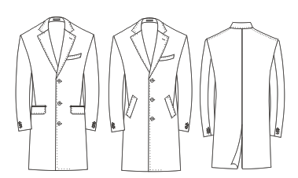
9 | 八扣四 | 八扣四 | 翻领 | 无 | 全里 | 4KN049 | 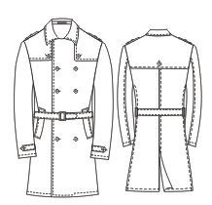
10 | 一明扣三暗扣 | 一明扣三暗扣 | 翻领 | 无 | 全里 | 4KN069 | 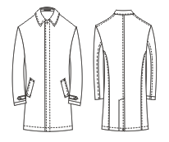
11 | 二扣半 | 二扣半 | 戗驳头 | 8.5 | 全里 | 4KN070 | 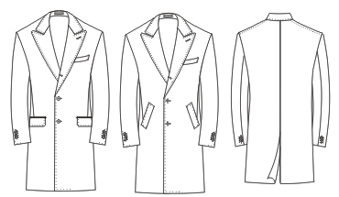
12 | 二扣半 | 二扣半 | 平驳头 | 7.0 | 全里 | 4KN071 | 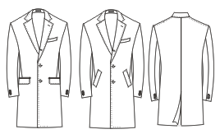
13 | 三扣 | 三扣 | 平驳头 | 8.0 | 全里 | 4KN079 | 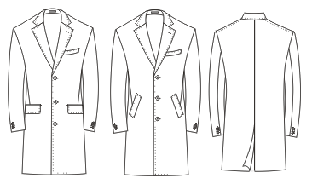
14 | 二扣半 | 二扣半 | 戗驳头 | 10.0 | 全里 | 4KN080 | 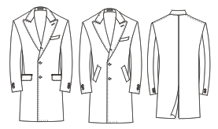
15 | 双排六扣二 | 双排六扣二 | 戗驳头 | 8.5 | 全里 | 4KN081

男裤
序号 | 前折 | 口袋 | 裤腰样式 | 纽扣数 | 脚口 | 版号 | 工艺图 | 备注
1 | 无褶 | 斜插/直插 | 裤袢/腰袢 |  | 平撬/反撬/不撬 | 6KN025 | 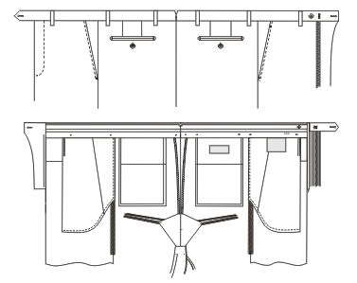 | 修身翘臀版
2 | 单褶 | 斜插/直插 | 裤袢/腰袢 |  | 平撬/反撬/不撬 | 6KN026 | 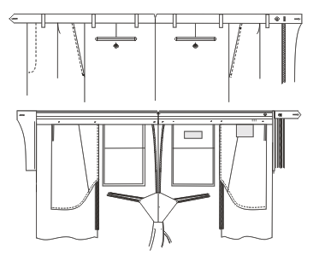 | 修身单褶版
3 | 无褶 | 斜插/直插 | 裤袢/腰袢 |  | 平撬/反撬/不撬 | 6KN031 | 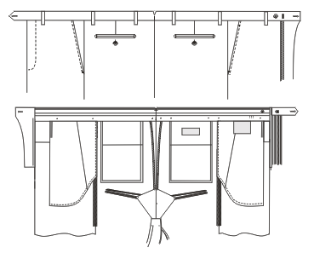 | 商务版
4 | 单褶 | 斜插/直插 | 裤袢/腰袢 |  | 平撬/反撬/不撬 | 6KN035 | 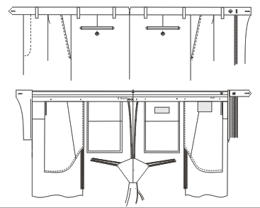 | 商务单褶版
5 | 无褶 | 牛仔袋 | 裤袢/腰袢 |  | 平撬/反撬/不撬 | 6KN055 | 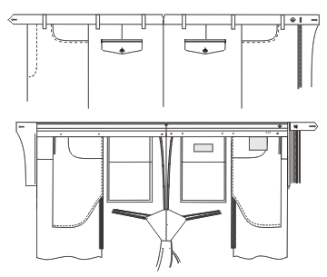 | 修身牛仔袋
6 | 无褶 (短裤) | 斜插/直插 | 裤袢/腰袢 |  | 平撬/反撬/不撬 | 6KN060 | 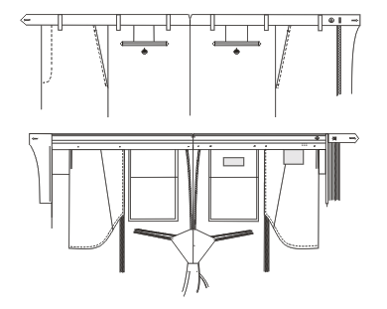 | 修身短裤
7 | 无褶 | 斜插/直插 | 裤袢/腰袢 |  | 平撬/反撬/不撬 | 6KN062 | 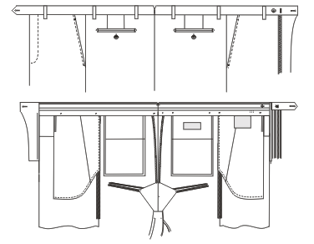 | 修身平臀版
8 | 双褶 | 斜插/直插 | 裤袢/腰袢 |  | 平撬/反撬/不撬 | 6KN111 | 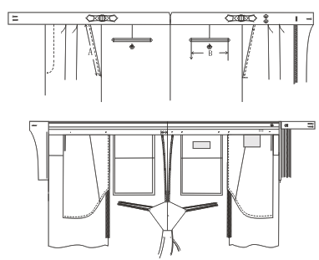

女上衣
序号 | 纽扣数 | 纽扣数N | 领子 | 驳宽 | 里布结构 | 版号 | 工艺图
1 | 二扣 | 二扣 | 平驳头 | 8.0 | 全里 | 1KN500 | 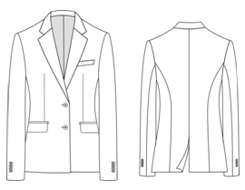
2 | 二扣 | 二扣 | 戗驳头 | 11.0 | 全里 | 1KN501 | 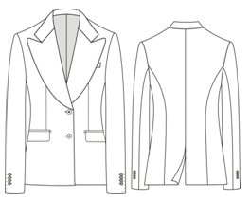
3 | 二扣 | 二扣 | 戗驳头 | 8.3 | 全里 | 1KN502 | 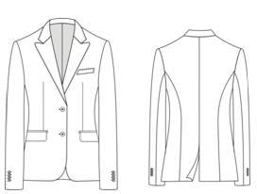
4 | 单排一扣 | 单排一扣 | 青果领 | 8.3 | 全里 | 1KN503 | 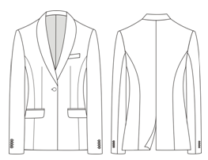
5 | 双排二扣一 | 双排二扣一 | 青果领 | 7.5 | 全里 | 1KN504 | 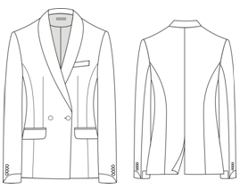
6 | 双排六扣二 | 双排六扣二 | 戗驳头 | 11.5 | 全里 | 1KN505 | 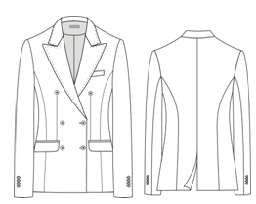
7 | 双排二扣一 | 双排二扣一 | 平驳头 | 8.0 | 全里 | 1KN506 | 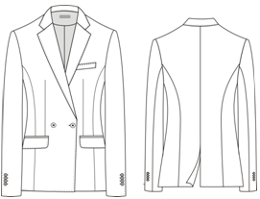
8 | 二扣 | 二扣 | 平驳头 | 7.0 | 全里 | 1KN510 | 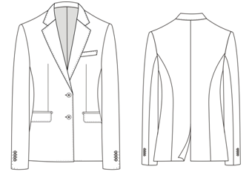
9 | 二扣一 | 二扣一 | 平驳头 | 7.5 | 半里 | 1KN511 | 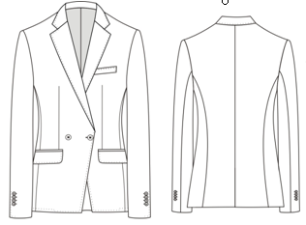
10 | 二扣 | 二扣 | 平驳头 | 7.0 | 半里 | 1KN512 | 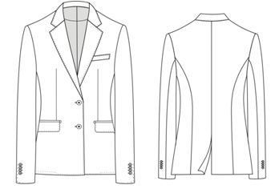
12 | 双排六扣一 | 双排六扣一 | 戗驳头 | 8.5 | 半里 | 1KN514 | 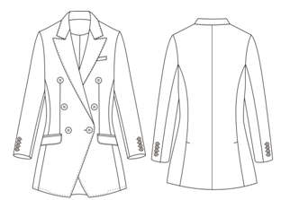
13 | 双排四扣二 | 双排四扣二 | 戗驳头 | 11.5 | 全里 | 1KN515 | 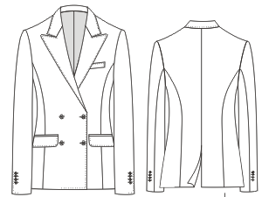
14 | 一扣 | 一扣 | 平驳头 | 8.0 | 全里 | 1KN518 | 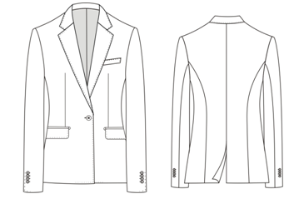
15 | 双排六扣二 | 双排六扣二 | 戗驳头 | 11.5 | 全里 | 1KN519 | 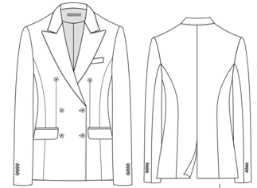
16 | 一扣 | 一扣 | 平驳头 | 6.0 | 全里 | 1KN520 | 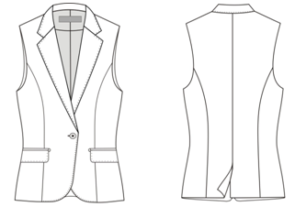

女下装
序号 | 前折 | 口袋 | 裤腰样式 | 纽扣数 | 脚口 | 版号 | 工艺图
1 | 无褶 | 斜插 | 无 |  | 平撬/反撬/不撬 | 6GW003（小脚裤） | 
2 | 无褶 | 斜插 | 无 |  | 平撬/不撬 | 6GW004（喇叭裤） | 
3 | 无褶 | 牛仔袋 | 裤袢 |  | 平撬/反撬/不撬 | 6KN508（6GW003牛仔袋） | 
4 | 无褶 | 直插袋 | 裤袢 |  | 平撬/不撬 | 6KN509（阔腿裤） | 
5 | 单褶 | 双省 | 后中开叉 |  | 无 | 0303MOD | 

女大衣
序号 | 纽扣数 | 纽扣数N | 领子 | 驳宽 | 里布结构 | 版号 | 工艺图
1 | 单排二扣 | 单排二扣 | 平驳领 | 10.0 | 全里 | 4KN507 | 

女马甲
序号 | 纽扣数 | 纽扣数N | 领子要求 | 驳宽 | 口袋数 | 版号 | 工艺图
1 | 双排六粒扣 | 双排六扣 | 戗驳头 | 6.0 | 两口袋 | 5KN513 | 
2 | 双排六粒扣 | 双排六扣 | 无领 | 无 | 两口袋 | 5KN516 | 
3 | 五粒扣 | 五扣 | 无领 | 无 | 两口袋 | 5KN517 | 

